关系图
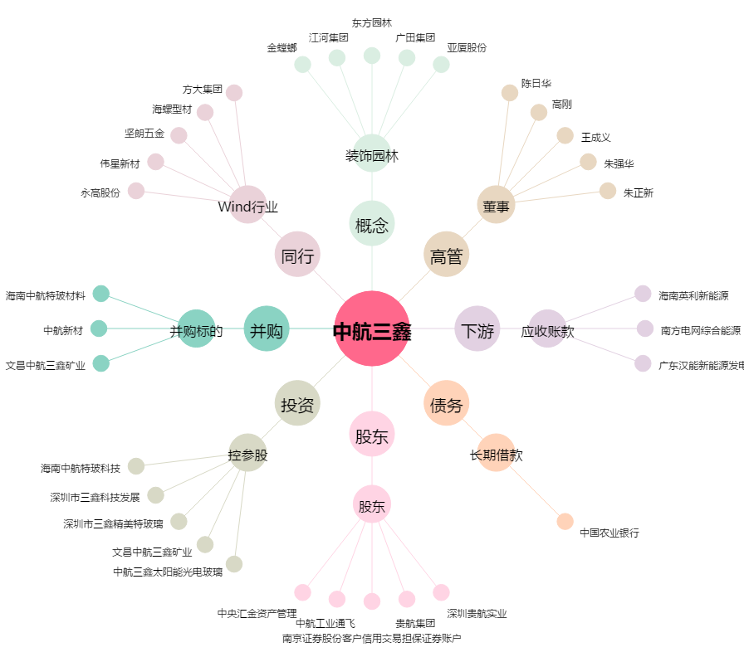
中航三鑫[002163.SZ] - 关系概览图

